VidaPobreza ENAHO
FUENTES | ENCUESTA 1 | ENCUESTA 2 | AÑOS | PERIODO | MÓDULOS
https://proyectos.inei.gob.pe/microdatos/ | ENAHO Metodología ANTERIOR
 | ENAHO Metodología ACTUALIZADA | Condiciones de Vida y Pobreza - ENAHO | 2004 - 2025 | ANUAL
 |  |  |  | Trimestral
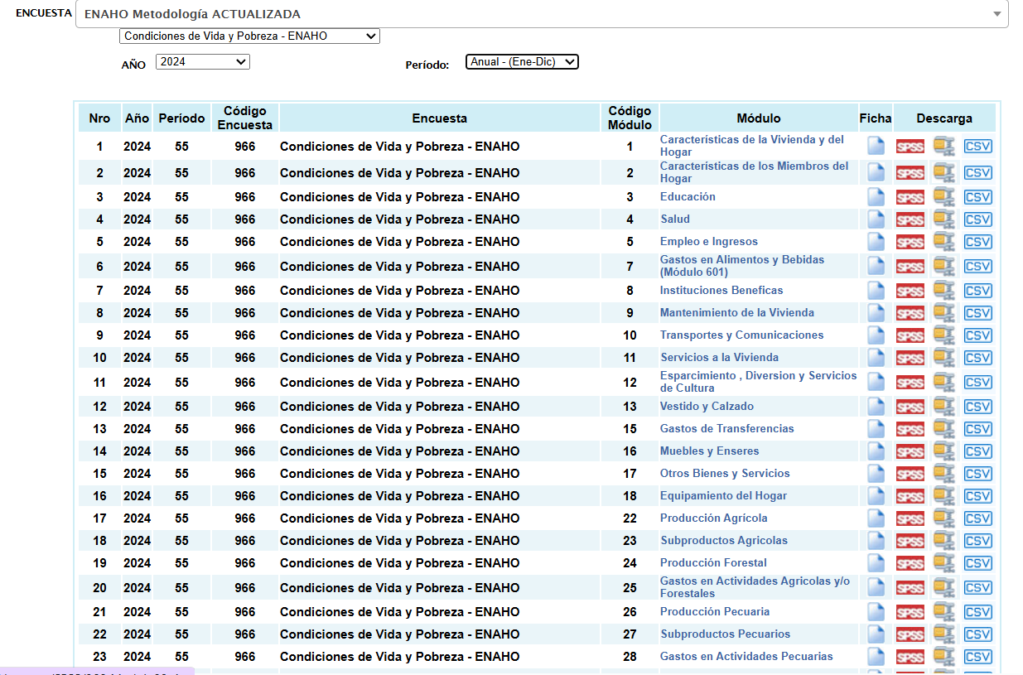
vaiables ya resumidas
 |  |  |  |  |  | MÓDULOS IMPORTANTES

 |  |  |  |  |  | 1 → Características de la vivienda y del hogar
 |  |  |  |  |  | 2 → Características de los miembros del hogar
 |  |  |  |  |  | 3 → Educación
 |  |  |  |  |  | 4 → Salud
 |  |  |  |  |  | 5 → Empleo e ingresos
 |  |  |  |  |  | 34 → Sumarias (Variables calculadas)

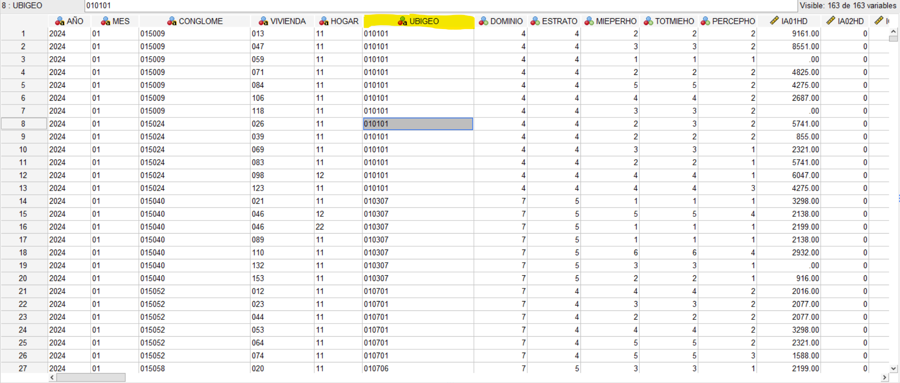

 |  |  |  |  |  |  | Unimos por UBIGEO

Todos los siguientes módulos tienen UBIGEO y diccionario de variables

1 → Características de la vivienda y del hogar
2 → Características de los miembros del hogar
3 → Educación
4 → Salud
5 → Empleo e ingresos
34 → Sumarias (Variables calculadas)

ENAHO PANEL = seguimiento de los mismos hogares en el tiempo.
 | ya que se quiere onstruir un índice representativo del país o de áreas geográficas

Complementarias
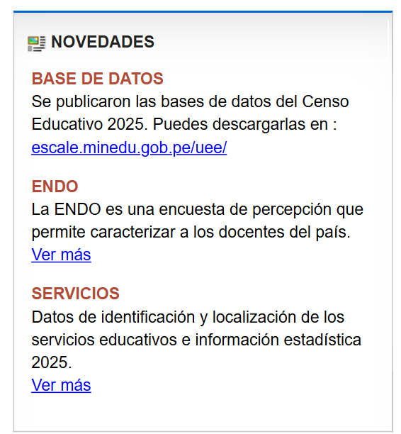
 |  |  | FUENTE | UNIÓN
 | ENDES (Para reforzar variables de salud y nutrición) |  | INEI | por ubigeo
Solo tiene 2018 | Vulnerabilidad económica a la pobreza monetaria |  | INEI | por ubigeo
 | ESCALE / MINEDU | CENSO EDUCATIVO | MINEDU |  | desde 2004 al 2025
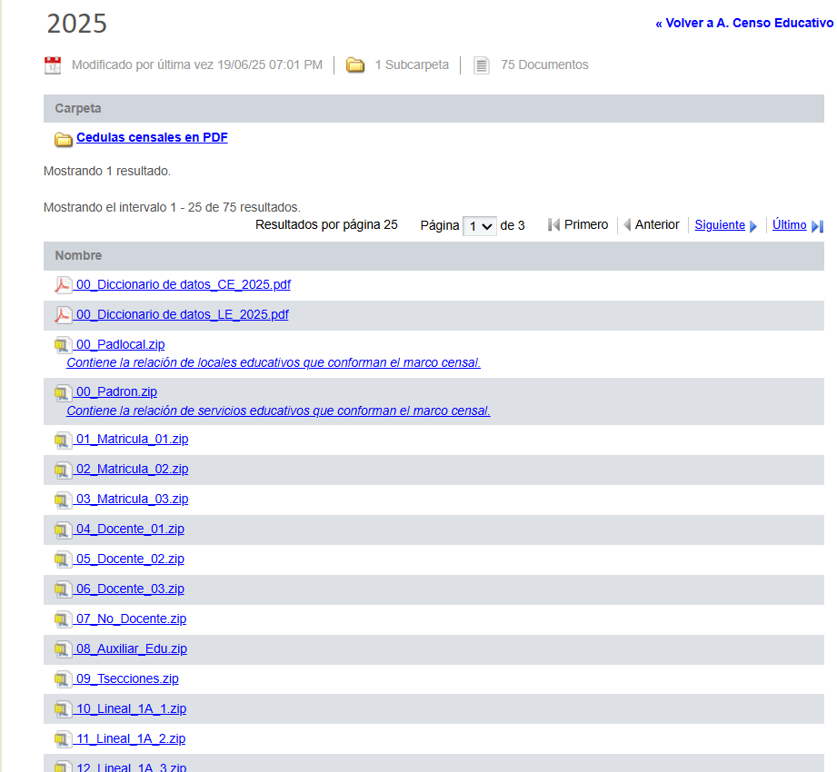
 | https://escale.minedu.gob.pe/ | Padrón de Servicios Educativos

 |  |  |  |  |  |  | Hay información de matrícula, docentes etc pero lo importante solo es
 |  |  |  |  |  |  | PADRÓN.ZIP | Contine información de locales y servicios educativos

 |  |  |  |  |  |  | Abrir en python porque para R es muy grande
 |  |  |  |  |  |  | archivos DBF

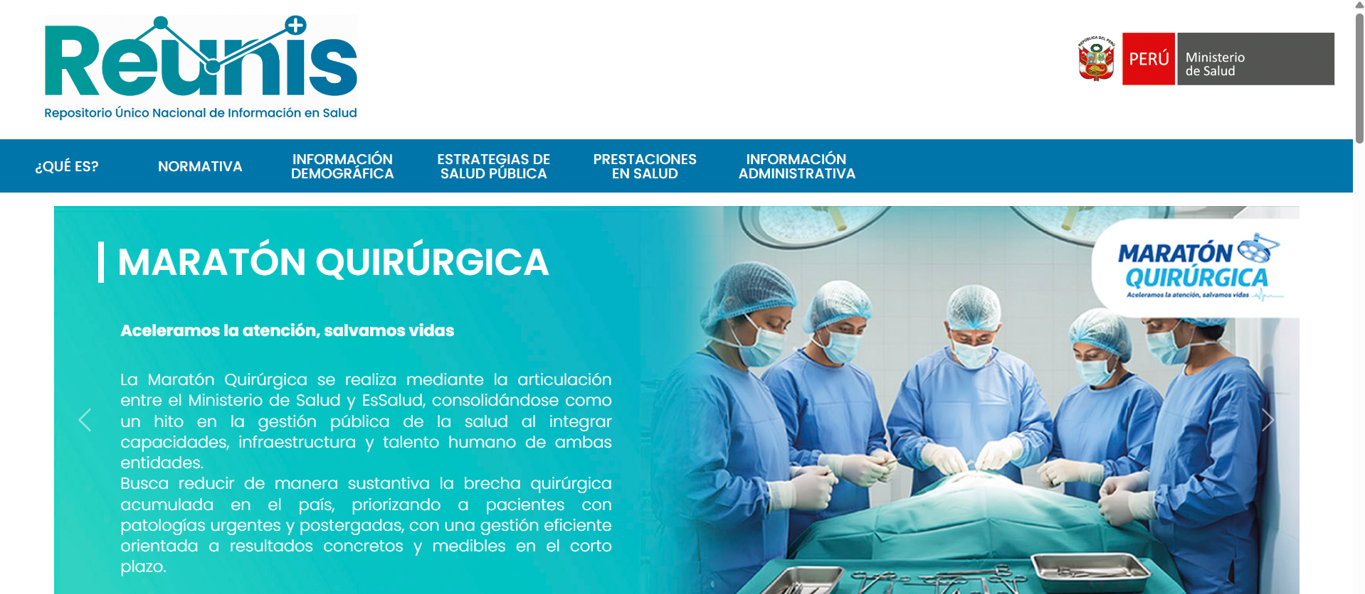
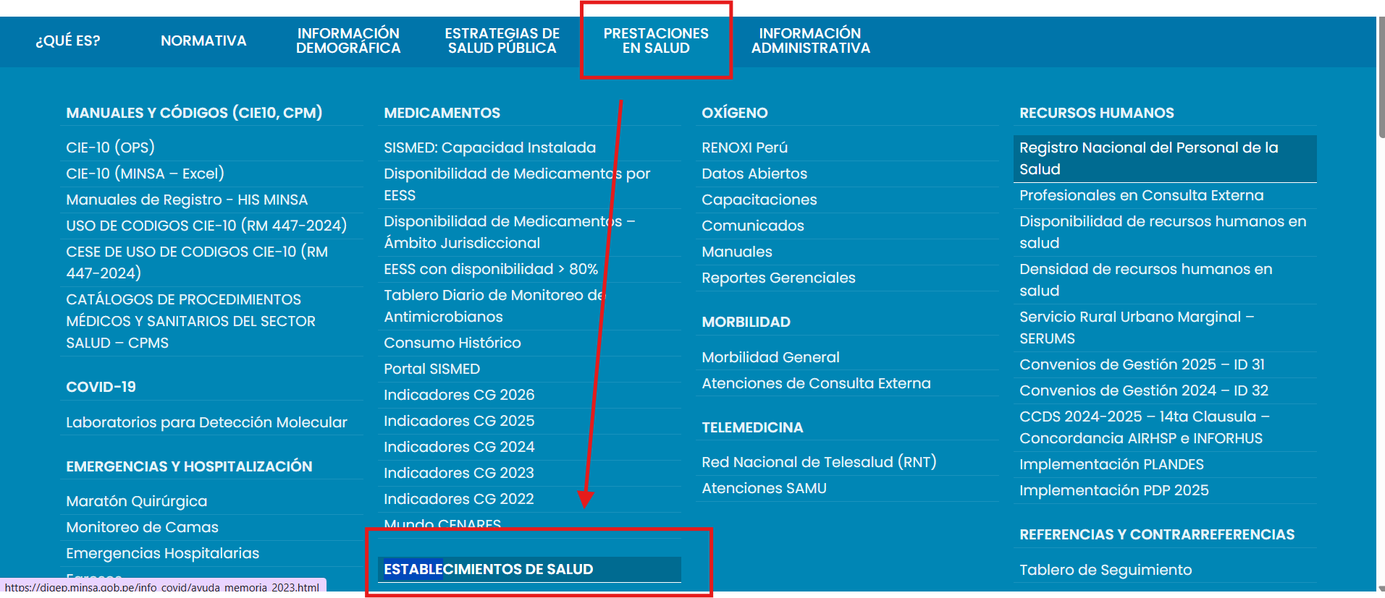
 | REUNIS / MINSA (salud) | salud

 |  |  |  |  |  |  |  |  | Están resumidos, NO LOS PODEMOS USAR

 | PERO LA DATA LA SACAREMOS DE --> | INSTITUCIONES PRESTADORES DE SERVICIOS DE SALUD | https://www.datosabiertos.gob.pe/dataset/minsa-ipress |  |  |  | (se modificó en el 2025)
 |  |  | Tienen UBIGEO así q si los podemos unir

 | MIDIS – programas sociales | No estoy segura de medir carencias del estado o aparte por el estudio confractual

 | VIIRS Nighttime Lights anual - Google Earth Engine | VIIRS anual 2013–2021 (V2.1):
 | Es máseconómico-territorial | VIIRS anual con años más recientes, hasta 2024 (V2.2):

 |  | Mide luz nocturna emitida o visible desde la superficie terrestre durante la noche, como por ejemplo: | Te pide estar en un poryecto actualmente

 |  | alumbrado público | si sirve porque CAPTURAA COSAS COMO
 |  | zonas urbanas iluminadas | urbanización
 |  | actividad industrial | acceso a infraestructura
 |  | infraestructura activa | intensidad de actividad económica
 |  |  | conectividad material del territorio

 | MapBiomas | Revisar MAPS AND DATA
 | https://peru.mapbiomas.org/en/ | MapBiomas Perú produce mapas anuales de cobertura y uso del suelo para el país, con serie histórica 1985–2024,
 |  | EN QUÉ AYUDA? | Contexto territorial del distrito
 | Es más ambiental / estructural |  | Ayuda a describir el entorno donde vive el hogar, por ejemplo:
 |  |  |  |  |  |  |  | Al ser mapas identificamos el UBIGEO
 |  |  | qué porcentaje del distrito es urbano
 |  |  | cuánto es agrícola
 |  |  | cuánto es bosque
 |  |  | cuánto es agua
 |  |  | cuánto es cobertura natural vs. área intervenida

 |  |  | Eso puede aportar una dimensión de:

 |  |  | aislamiento territorial
 |  |  | ruralidad estructural
 |  |  | presión sobre recursos
 |  |  | grado de urbanización

 |  | Los datos se pueden descargar por MapBiosass (app)

 | MVCS Ministerio de Vivienda, Construcción y Saneamiento. | Observatorio Urbano Nacional (MVCS): | https://oun.vivienda.gob.pe/ |  | INDICADORES | El Índice de desigualdad urbana en ciudades y centros poblados del país podria ayudarnos pero solo lo tiene LIMA |  |  |  | PERIODO: 2022 - 2024
 |  | GeoVivienda / geovisor del MVCS: | https://geo.vivienda.gob.pe/
 |  | DATASS para agua y saneamiento rural: | https://www.gob.pe/880-diagnostico-sobre-el-abastecimiento-de-agua-y-saneamiento-en-el-ambito-rural-datass?

 |  | POR QUÉ?
 |  | da contexto territorial de servicios básicos y entorno urbano.

 |  | Agua y saneamiento
 |  | Información urbana / entorno construido
 |  | Inversión o proyectos de saneamiento

 |  | DIFERENCIA
 |  | ENDES te da información de salud y nutrición de personas/hogares: anemia, desnutrición, aseguramiento, acceso y uso de servicios de salud, salud materno-infantil. Para validar o enriquecer dimensiones de bienestar humano, eso suele ser más directo.
 |  | MVCS te da sobre todo contexto territorial e infraestructura: agua, saneamiento, vivienda, entorno urbano, geovisores e indicadores urbanos. El Observatorio Urbano Nacional está enfocado en vivienda, urbanismo y desarrollo urbano, y DATASS registra datos detallados de servicios de saneamiento en centros poblados rurales.

Validación
Nuestro índice es una tasa de pobreza multidimensional. Mide cuántas personas en un distrito tienen privaciones simultáneas

Con qué lo podemos comparar?

Fuente | ¿Qué es? | Nivel de desagregación
IPM oficial del INEI | Índice de Pobreza Multidimensional que el INEI aprobó en 2024. Usa los 29 indicadores del Tablero de Control. | Regional (25 regiones)

EJEMPLO
Región | IPM oficial INEI (%)
Loreto | 62.3
Puno | 62.2
Cusco | 49.1
Lima | 12.3
….. | …..

Agregar nuestras estimaciones distritales a nivel regional
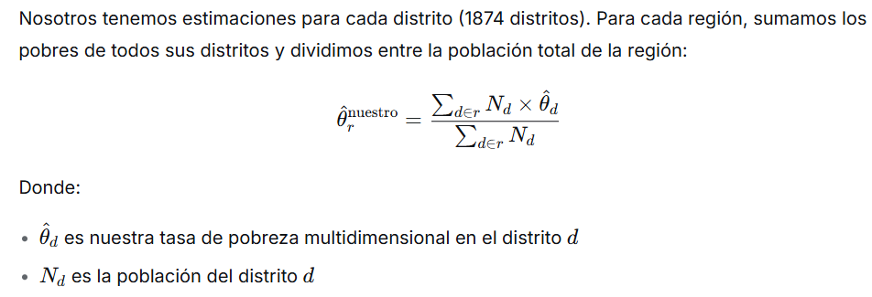

PRUEBA DE HIPÓTESIS POR REGIÓN
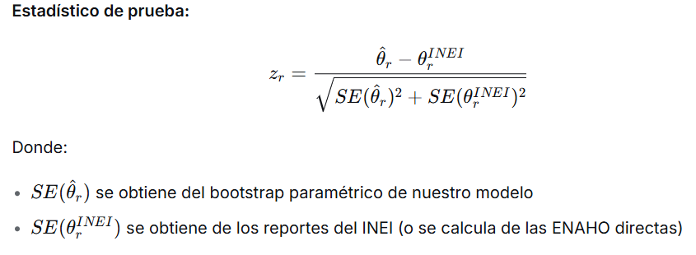

Para un nivel de significancia α=0.05, rechazamos H0si ∣zr∣>1.96

PRUEBA DE HIPÓTESIS PARA TODAS LAS REGIONES
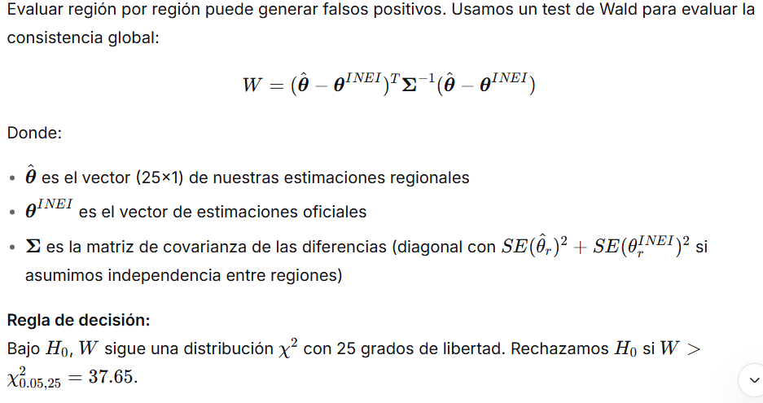

Región | Nuestro índice (agregado regional) | IPM oficial INEI | Diferencia
Loreto | 62.10% | 62.30% | -0.20%
Puno | 61.80% | 62.20% | -0.40%
Cusco | 49.30% | 49.10% | 0.20%
Lima | 12.50% | 12.30% | 0.20%

Error cuadrático medio

Hacemos intervalos de confianza

No queremos que nuestro índice sea "mejor" que el del INEI. Queremos que sea estadísticamente igual, pero más desagregado.

